2019_02_data
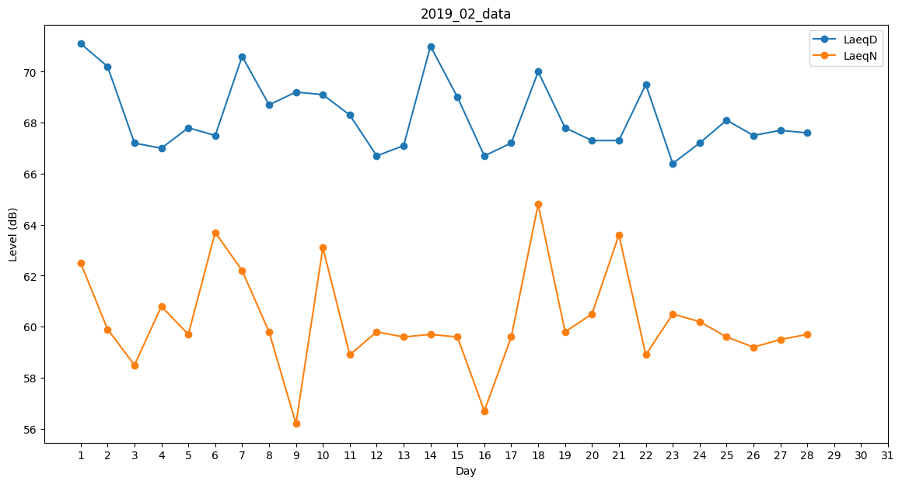
Day | LaeqD | LaeqN
1 | 71.1 | 62.5
2 | 70.2 | 59.9
3 | 67.2 | 58.5
4 | 67 | 60.8
5 | 67.8 | 59.7
6 | 67.5 | 63.7
7 | 70.6 | 62.2
8 | 68.7 | 59.8
9 | 69.2 | 56.2
10 | 69.1 | 63.1
11 | 68.3 | 58.9
12 | 66.7 | 59.8
13 | 67.1 | 59.6
14 | 71 | 59.7
15 | 69 | 59.6
16 | 66.7 | 56.7
17 | 67.2 | 59.6
18 | 70 | 64.8
19 | 67.8 | 59.8
20 | 67.3 | 60.5
21 | 67.3 | 63.6
22 | 69.5 | 58.9
23 | 66.4 | 60.5
24 | 67.2 | 60.2
25 | 68.1 | 59.6
26 | 67.5 | 59.2
27 | 67.7 | 59.5
28 | 67.6 | 59.7

